Plantilla
 |  |  |  |  |  |  |  | ORDEN DE DESPACHO No
DESPACHADOR: _____________________________
INSPECTOR: ________________________________
AUX. DESPACHO: ___________________________
 |  |  |  |  |  |  |  | *(ALQUILER)*
 |  |  |  |  |  |  |  | 4415-16656-2025-4-M
FECHA: ____________________________________
HORA INICIO: ____________ FINAL: _____________
 | CODIGO: FOR-P. IN-008
 | VERSION: 1-2025

 | CARRO1

 |  |  |  |  |  |  | FECHA DE DESPACHO: |  | % ARR.
 |  |  |  |  |  |  |  |  | 2.45

Ciudad Obra: |  | Empresa: |  |  | Obra: |  | Nombre Oportunidad: | Moduló:
CALI |  | S/ Cotización: CUSEZAR |  |  | S/ Cotización: ALAMO - APARTAMENTOS CARRO 1 |  | EL ALAMO-APARTAMENTOS | CESAR DIAZ
 |  | S/ Historial: |  |  | S/ Historial:
Peso Aproximado: |  | Valor Arriendo | Area |  | Tasa Arr. | Administrador de Proyectos: |  | Fecha Cotización:
#REF! |  |  | 36.92 |  | 2.45 | LINDA PATIÑO |  | Apr-2025

ITEM | CODIGO | DESCRIPCION |  | CANT. | PESO TOTAL (Kg) | CONTEO 1 | CONTEO 2 | CONTEO 3
 |  |  | UNISPAN COLOMBIA S.A.S. Nit. 805.012,977-2 Km 2 vía Zona Franca Palmaseca Rural - Palmira a 1Km del aeropuerto Alfonso Bonilla Aragón PBX. 6664040 e-mail: unispan@unispan.com.co www.unispan.com.co |  |  |  |  | COTIZACION No. *(ALQUILER)*

 |  |  |  |  |  |  |  | 4415-16656-2025-4-M

 | CODIGO: FOR-P. IN-008
 | VERSION: 1-2025

 | Empresa : | CUSEZAR |  | Obra : | ALAMO - APARTAMENTOS CARRO 1 |  |  | FECHA :
 | Contacto : | SEBASTIAN LOPEZ |  | Nombre Oportunidad : | EL ALAMO-APARTAMENTOS |  | NUEVO | Apr-2025
 | Ciudad Obra: | CALI |  | Descripción : | SISTEMA ALL STEEL PARA MUROS A UNA ALTURA DE 2,45 MTS |  |  | MODULÓ :
 | Teléfono : | N/A |  | Administrador : | LINDA PATIÑO |  |  | CESAR DIAZ

 | ARRIENDO
ITEM | CODIGO | DESCRIPCION |  | CANT. | PESO TOTAL (Kg) | VR. REPOSICION UNIT. (PESOS $) | ALQUILER MENSUAL UNITARIO (PESOS $) | SERVICIO (*) ALQUILER MENSUAL TOTAL NETO (PESOS $) | % DIST. | CLAVE | VOLUMEN (m3) | ZONE
18 | COMP-0553 | ACOPLE EN "T" PARA TUBO ALINEADOR |  | 46 | 55.20 | 76,000 | 1,861 | 85,606 | 1% | ATT | 0.064 | RACK R1B | PLATAFORMA METALICA
18 | COMP-0553 | ACOPLE EN "T" PARA TUBO ALINEADOR |  | 12 | 14.40 | 76,000 | 1,861 | 22,332 | 0% | ATT | 0.017 | RACK R1B | PLATAFORMA ADICIONAL
18 | ALZA-0025 | ALZAPRIMA PUSH PULL ACOPLE RAPIDO |  | 65 | 1,556.75 | 577,800 | 14,149 | 919,685 | 12% | PUSHAC | 0.873 | ALZAPRIMAS | MUROS
18 | COMP-0508 | BARANDA DE SEGURIDAD |  | 16 | 128.80 | 144,241 | 3,532 | 56,512 | 1% | BS | 0.224 | MENSULAS | PLATAFORMA METALICA
18 | COMP-0508 | BARANDA DE SEGURIDAD |  | 4 | 32.20 | 144,241 | 3,532 | 14,128 | 0% | BS | 0.056 | MENSULAS | PLATAFORMA ADICIONAL
32 | CANA-0033 | CANAL ALINEADOR 1000MM |  | 18 | 181.08 | 71,700 | 1,756 | 31,608 | 0% | CAN1000 | 0.059 | CANALES | MUROS
16 | CANA-0033 | CANAL ALINEADOR 1000MM |  | 4 | 40.24 | 71,700 | 1,756 | 7,024 | 0% | CAN1000 | 0.013 | CANALES | MUROS
44 | CANA-0033 | CANAL ALINEADOR 1000MM |  | 4 | 40.24 | 71,700 | 1,756 | 7,024 | 0% | CAN1000 | 0.013 | CANALES | MUROS
24 | CANA-0033 | CANAL ALINEADOR 1000MM |  | 4 | 40.24 | 71,700 | 1,756 | 7,024 | 0% | CAN1000 | 0.013 | CANALES | MUROS
31 | CANA-0101 | CANAL ALINEADOR 1100MM |  | 2 | 22.12 | 78,870 | 1,931 | 3,862 | 0% | CAN1100 | 0.007 | CANALES | MUROS
30 | CANA-0027 | CANAL ALINEADOR 1500MM |  | 23 | 347.07 | 107,550 | 2,634 | 60,582 | 1% | CAN1500 | 0.113 | CANALES | MUROS
17 | CANA-0027 | CANAL ALINEADOR 1500MM |  | 2 | 30.18 | 107,550 | 2,634 | 5,268 | 0% | CAN1500 | 0.010 | CANALES | MUROS
45 | CANA-0026 | CANAL ALINEADOR 1700MM |  | 2 | 34.20 | 121,890 | 2,985 | 5,970 | 0% | CAN1700 | 0.011 | CANALES | MUROS
29 | CANA-0024 | CANAL ALINEADOR 1800MM |  | 10 | 181.00 | 129,060 | 3,160 | 31,600 | 0% | CAN1800 | 0.059 | CANALES | MUROS
18 | CANA-0024 | CANAL ALINEADOR 1800MM |  | 1 | 18.10 | 129,060 | 3,160 | 3,160 | 0% | CAN1800 | 0.006 | CANALES | MUROS
25 | CANA-0024 | CANAL ALINEADOR 1800MM |  | 4 | 72.40 | 129,060 | 3,160 | 12,640 | 0% | CAN1800 | 0.024 | CANALES | MUROS
28 | CANA-0023 | CANAL ALINEADOR 2000MM |  | 4 | 80.48 | 143,400 | 3,512 | 14,048 | 0% | CAN2000 | 0.026 | CANALES | MUROS
46 | CANA-0095 | CANAL ALINEADOR 2100MM |  | 2 | 42.24 | 150,570 | 3,687 | 7,374 | 0% | CAN2100 | 0.014 | CANALES | MUROS
47 | CANA-0021 | CANAL ALINEADOR 2400MM |  | 10 | 241.40 | 172,080 | 4,214 | 42,140 | 1% | CAN2400 | 0.079 | CANALES | MUROS
27 | CANA-0020 | CANAL ALINEADOR 2500MM |  | 12 | 301.80 | 179,250 | 4,389 | 52,668 | 1% | CAN2500 | 0.098 | CANALES | MUROS
26 | CANA-0020 | CANAL ALINEADOR 2500MM |  | 2 | 50.30 | 179,250 | 4,389 | 8,778 | 0% | CAN2500 | 0.016 | CANALES | MUROS
26 | CANA-0019 | CANAL ALINEADOR 2600MM |  | 12 | 313.80 | 186,420 | 4,565 | 54,780 | 1% | CAN2600 | 0.102 | CANALES | MUROS
25 | CANA-0016 | CANAL ALINEADOR 3000MM |  | 8 | 241.44 | 215,100 | 5,267 | 42,136 | 1% | CAN3000 | 0.079 | CANALES | MUROS
48 | CANA-0016 | CANAL ALINEADOR 3000MM |  | 2 | 60.36 | 215,100 | 5,267 | 10,534 | 0% | CAN3000 | 0.020 | CANALES | MUROS
24 | CANA-0013 | CANAL ALINEADOR 3500MM |  | 12 | 422.52 | 250,950 | 6,145 | 73,740 | 1% | CAN3500 | 0.138 | CANALES | MUROS
23 | CANA-0011 | CANAL ALINEADOR 4000MM |  | 4 | 160.96 | 286,800 | 7,023 | 28,092 | 0% | CAN4000 | 0.052 | CANALES | MUROS
49 | CANA-0037 | CANAL ALINEADOR 4100MM |  | 2 | 82.50 | 293,970 | 7,199 | 14,398 | 0% | CAN4100 | 0.027 | CANALES | MUROS
22 | CANA-0010 | CANAL ALINEADOR 4200MM |  | 8 | 338.00 | 301,140 | 7,374 | 58,992 | 1% | CAN4200 | 0.110 | CANALES | MUROS
19 | CANA-0119 | CANAL ALINEADOR 5100MM |  | 2 | 102.62 | 365,670 | 8,955 | 17,910 | 0% | CAN5100 | 0.033 | CANALES | MUROS
50 | CANA-0119 | CANAL ALINEADOR 5100MM |  | 2 | 102.62 | 365,670 | 8,955 | 17,910 | 0% | CAN5100 | 0.033 | CANALES | MUROS
20 | CANA-0001 | CANAL ALINEADOR 6000MM (M/L) |  | 5 | 301.80 | 430,200 | 10,535 | 52,675 | 1% | CAN6000 | 0.098 | CANALES | MUROS
21 | CANA-0163 | CANAL ESQUINERA ALINEADORA 1000x1000 |  | 10 | 191.14 | 143,280 | 3,509 | 35,090 | 0% | CEA1000x1000 | 0.290 | CANALES | MUROS
21 | CANA-0163 | CANAL ESQUINERA ALINEADORA 1000x1000 |  | 4 | 76.46 | 143,280 | 3,509 | 14,036 | 0% | CEA1000x1000 | 0.116 | CANALES | MUROS
51 | CANA-0163 | CANAL ESQUINERA ALINEADORA 1000x1000 |  | 4 | 76.46 | 143,280 | 3,509 | 14,036 | 0% | CEA1000x1000 | 0.116 | CANALES | MUROS
2 | CANA-0163 | CANAL ESQUINERA ALINEADORA 1000x1000 |  | 4 | 76.46 | 143,280 | 3,509 | 14,036 | 0% | CEA1000x1000 | 0.116 | CANALES | MUROS
20 | CANA-0169 | CANAL ESQUINERA ALINEADORA 850x650 |  | 26 | 366.18 | 107,000 | 2,620 | 68,120 | 1% | CEA850x650 | 0.448 | CANALES | MUROS
22 | CANA-0169 | CANAL ESQUINERA ALINEADORA 850x650 |  | 42 | 591.53 | 107,000 | 2,620 | 110,040 | 1% | CEA850x650 | 0.723 | CANALES | MUROS
18 | COMP-0498 | COPLA FIJA 50X50 |  | 8 | 10.00 | 55,300 | 1,354 | 10,832 | 0% | CF | 0.014 | ACCESORIOS | MENSULA VACIADO
18 | COMP-0013 | COPLA GIRATORIA 50X50 |  | 22 | 28.60 | 50,059 | 1,226 | 26,972 | 0% | CG | 0.037 | ACCESORIOS | PLATAFORMA METALICA
40 | EEXT-0061 | ESQ. EXT. BRIDA CIEGA 1000x50x50 |  | 12 | 45.24 | 55,089 | 1,349 | 16,188 | 0% | EBC1000 | 0.009 | ESQ. EXT. | MUROS
2 | EEXT-0070 | ESQ. EXT. BRIDA CIEGA 100x50x50 |  | 8 | 3.04 | 5,509 | 135 | 1,080 | 0% | EBC100 | 0.001 | ESQ. EXT. | MUROS
3 | EEXT-0060 | ESQ. EXT. BRIDA CIEGA 1200x50x50 |  | 8 | 36.16 | 66,107 | 1,619 | 12,952 | 0% | EBC1200 | 0.007 | ESQ. EXT. | MUROS
4 | EEXT-0069 | ESQ. EXT. BRIDA CIEGA 150x50x50 |  | 20 | 11.40 | 8,264 | 202 | 4,040 | 0% | EBC150 | 0.002 | ESQ. EXT. | MUROS
5 | EEXT-0059 | ESQ. EXT. BRIDA CIEGA 2400x50x50 |  | 18 | 162.90 | 132,214 | 3,238 | 58,284 | 1% | EBC2400 | 0.031 | ESQ. EXT. | MUROS
6 | EEXT-0084 | ESQ. EXT. BRIDA CIEGA 250x50x50 |  | 8 | 7.60 | 13,773 | 337 | 2,696 | 0% | EBC250 | 0.001 | ESQ. EXT. | MUROS
7 | EEXT-0067 | ESQ. EXT. BRIDA CIEGA 300x50x50 |  | 2 | 2.40 | 16,527 | 405 | 810 | 0% | EBC300 | 0.000 | ESQ. EXT. | MUROS
8 | EEXT-0083 | ESQ. EXT. BRIDA CIEGA 350x50x50 |  | 4 | 5.28 | 19,282 | 472 | 1,888 | 0% | EBC350 | 0.001 | ESQ. EXT. | MUROS
9 | EEXT-0082 | ESQ. EXT. BRIDA CIEGA 380x50x50 |  | 10 | 14.30 | 20,934 | 513 | 5,130 | 0% | EBC380 | 0.003 | ESQ. EXT. | MUROS
10 | EEXT-0066 | ESQ. EXT. BRIDA CIEGA 400x50x50 |  | 9 | 14.40 | 22,036 | 540 | 4,860 | 0% | EBC400 | 0.003 | ESQ. EXT. | MUROS
11 | EEXT-0081 | ESQ. EXT. BRIDA CIEGA 420x50x50 |  | 6 | 9.48 | 23,138 | 567 | 3,402 | 0% | EBC420 | 0.002 | ESQ. EXT. | MUROS
12 | EEXT-0080 | ESQ. EXT. BRIDA CIEGA 450x50x50 |  | 5 | 8.50 | 24,791 | 607 | 3,035 | 0% | EBC450 | 0.002 | ESQ. EXT. | MUROS
13 | EEXT-0065 | ESQ. EXT. BRIDA CIEGA 500x50x50 |  | 14 | 26.60 | 27,545 | 675 | 9,450 | 0% | EBC500 | 0.005 | ESQ. EXT. | MUROS
14 | EEXT-0064 | ESQ. EXT. BRIDA CIEGA 600x50x50 |  | 5 | 11.30 | 33,054 | 809 | 4,045 | 0% | EBC600 | 0.002 | ESQ. EXT. | MUROS
15 | EEXT-0063 | ESQ. EXT. BRIDA CIEGA 800x50x50 |  | 39 | 117.39 | 44,072 | 1,079 | 42,081 | 1% | EBC800 | 0.022 | ESQ. EXT. | MUROS
41 | EEXT-0062 | ESQ. EXT. BRIDA CIEGA 900x50x50 |  | 8 | 27.12 | 49,581 | 1,214 | 9,712 | 0% | EBC900 | 0.005 | ESQ. EXT. | MUROS
3 | EEXS-0001 | ESQ. EXT. ESPECIAL 1000x50x50 |  | 6 | 19.20 | 67,781 | 1,660 | 9,960 | 0% | EES1000 | 0.004 | ESQ. EXT. | MUROS
18 | EEXS-0001 | ESQ. EXT. ESPECIAL 1000x50x50 |  | 1 | 3.20 | 67,781 | 1,660 | 1,660 | 0% | EES1000 | 0.001 | ESQ. EXT. | LOSA
18 | EEXS-0001 | ESQ. EXT. ESPECIAL 1000x50x50 |  | 6 | 19.20 | 67,781 | 1,660 | 9,960 | 0% | EES1000 | 0.004 | ESQ. EXT. | LOSA
18 | EEXS-0012 | ESQ. EXT. ESPECIAL 100x50x50 |  | 1 | 0.32 | 6,779 | 166 | 166 | 0% | EES100 | 0.000 | ESQ. EXT. | LOSA
18 | EEXS-0005 | ESQ. EXT. ESPECIAL 1200x50x50 |  | 3 | 11.52 | 81,337 | 1,992 | 5,976 | 0% | EES1200 | 0.003 | ESQ. EXT. | LOSA
18 | EEXS-0005 | ESQ. EXT. ESPECIAL 1200x50x50 |  | 2 | 7.68 | 81,337 | 1,992 | 3,984 | 0% | EES1200 | 0.002 | ESQ. EXT. | LOSA
18 | EEXS-0003 | ESQ. EXT. ESPECIAL 2400x50x50 |  | 3 | 23.04 | 162,673 | 3,984 | 11,952 | 0% | EES2400 | 0.005 | ESQ. EXT. | LOSA
18 | EEXS-0003 | ESQ. EXT. ESPECIAL 2400x50x50 |  | 1 | 7.68 | 162,673 | 3,984 | 3,984 | 0% | EES2400 | 0.002 | ESQ. EXT. | LOSA
4 | EEXS-0007 | ESQ. EXT. ESPECIAL 600x50x50 |  | 2 | 3.84 | 40,669 | 996 | 1,992 | 0% | EES600 | 0.001 | ESQ. EXT. | MUROS
18 | EEXS-0007 | ESQ. EXT. ESPECIAL 600x50x50 |  | 2 | 3.84 | 40,669 | 996 | 1,992 | 0% | EES600 | 0.001 | ESQ. EXT. | LOSA
18 | EEXS-0007 | ESQ. EXT. ESPECIAL 600x50x50 |  | 10 | 19.20 | 40,669 | 996 | 9,960 | 0% | EES600 | 0.004 | ESQ. EXT. | LOSA
5 | EEXS-0004 | ESQ. EXT. ESPECIAL 800x50x50 |  | 8 | 20.48 | 54,225 | 1,328 | 10,624 | 0% | EES800 | 0.005 | ESQ. EXT. | MUROS
18 | EEXS-0004 | ESQ. EXT. ESPECIAL 800x50x50 |  | 2 | 5.12 | 54,225 | 1,328 | 2,656 | 0% | EES800 | 0.001 | ESQ. EXT. | LOSA
18 | EEXS-0004 | ESQ. EXT. ESPECIAL 800x50x50 |  | 2 | 5.12 | 54,225 | 1,328 | 2,656 | 0% | EES800 | 0.001 | ESQ. EXT. | LOSA
18 | EEXS-0004 | ESQ. EXT. ESPECIAL 800x50x50 |  | 10 | 25.60 | 54,225 | 1,328 | 13,280 | 0% | EES800 | 0.006 | ESQ. EXT. | LOSA
18 | EEXS-0006 | ESQ. EXT. ESPECIAL 900x50x50 |  | 2 | 5.76 | 61,003 | 1,494 | 2,988 | 0% | EES900 | 0.001 | ESQ. EXT. | LOSA
18 | EEXS-0006 | ESQ. EXT. ESPECIAL 900x50x50 |  | 8 | 23.04 | 61,003 | 1,494 | 11,952 | 0% | EES900 | 0.005 | ESQ. EXT. | LOSA
6 | EEXT-0019 | ESQ. EXTERIOR 1000X50X50 |  | 9 | 33.93 | 59,500 | 1,457 | 13,113 | 0% | EE1000 | 0.006 | ESQ. EXT. | MUROS
7 | EEXT-0017 | ESQ. EXTERIOR 1200X50X50 |  | 2 | 9.04 | 71,400 | 1,748 | 3,496 | 0% | EE1200 | 0.002 | ESQ. EXT. | MUROS
18 | EEXT-0005 | ESQ. EXTERIOR 2400X50X50 (M/L) |  | 55 | 497.75 | 142,800 | 3,497 | 192,335 | 3% | EE2400 | 0.095 | ESQ. EXT. | MUROS
24 | EEXT-0005 | ESQ. EXTERIOR 2400X50X50 (M/L) |  | 18 | 162.90 | 142,800 | 3,497 | 62,946 | 1% | EE2400 | 0.031 | ESQ. EXT. | MUROS
22 | EEXT-0005 | ESQ. EXTERIOR 2400X50X50 (M/L) |  | 6 | 54.30 | 142,800 | 3,497 | 20,982 | 0% | EE2400 | 0.010 | ESQ. EXT. | MUROS
8 | EEXT-0005 | ESQ. EXTERIOR 2400X50X50 (M/L) |  | 2 | 18.10 | 142,800 | 3,497 | 6,994 | 0% | EE2400 | 0.003 | ESQ. EXT. | MUROS
23 | EEXT-0072 | ESQ. EXTERIOR 300X50X50 |  | 6 | 6.84 | 17,850 | 437 | 2,622 | 0% | EE300 | 0.002 | ESQ. EXT. | MUROS
18 | EEXT-0072 | ESQ. EXTERIOR 300X50X50 |  | 11 | 12.54 | 17,850 | 437 | 4,807 | 0% | EE300 | 0.003 | ESQ. EXT. | LOSA
9 | EEXT-0022 | ESQ. EXTERIOR 500X50X50 |  | 12 | 22.68 | 29,750 | 729 | 8,748 | 0% | EE500 | 0.004 | ESQ. EXT. | MUROS
10 | EEXT-0024 | ESQ. EXTERIOR 600X50X50 |  | 4 | 9.04 | 35,700 | 874 | 3,496 | 0% | EE600 | 0.002 | ESQ. EXT. | MUROS
11 | EEXT-0021 | ESQ. EXTERIOR 800X50X50 |  | 12 | 36.12 | 47,600 | 1,166 | 13,992 | 0% | EE800 | 0.007 | ESQ. EXT. | MUROS
53 | EINT-0187 | ESQ. INTERIOR 100X150X150 |  | 3 | 4.50 | 76,000 | 1,861 | 5,583 | 0% | EI100 | 0.005 | ANDEN B | MUROS
18 | EINT-0187 | ESQ. INTERIOR 100X150X150 |  | 2 | 3.00 | 76,000 | 1,861 | 3,722 | 0% | EI100 | 0.003 | ANDEN B | LOSA
54 | EINT-0186 | ESQ. INTERIOR 120X150X150 |  | 4 | 6.40 | 76,500 | 1,873 | 7,492 | 0% | EI120 | 0.007 | ANDEN B | MUROS
14 | EINT-0186 | ESQ. INTERIOR 120X150X150 |  | 5 | 8.00 | 76,500 | 1,873 | 9,365 | 0% | EI120 | 0.009 | ANDEN B | MUROS
18 | EINT-0186 | ESQ. INTERIOR 120X150X150 |  | 4 | 6.40 | 76,500 | 1,873 | 7,492 | 0% | EI120 | 0.007 | ANDEN B | LOSA
18 | EINT-0186 | ESQ. INTERIOR 120X150X150 |  | 1 | 1.60 | 76,500 | 1,873 | 1,873 | 0% | EI120 | 0.002 | ANDEN B | LOSA
55 | EINT-0132 | ESQ. INTERIOR 150X150X150 |  | 5 | 9.70 | 81,000 | 1,984 | 9,920 | 0% | EI150 | 0.011 | ANDEN B | MUROS
18 | EINT-0132 | ESQ. INTERIOR 150X150X150 |  | 2 | 3.88 | 81,000 | 1,984 | 3,968 | 0% | EI150 | 0.005 | ANDEN B | LOSA
18 | EINT-0132 | ESQ. INTERIOR 150X150X150 |  | 16 | 31.04 | 81,000 | 1,984 | 31,744 | 0% | EI150 | 0.036 | ANDEN B | LOSA
62 | EINT-0130 | ESQ. INTERIOR 200X150X150 |  | 4 | 11.20 | 102,996 | 2,522 | 10,088 | 0% | EI200 | 0.012 | ANDEN B | MUROS
18 | EINT-0130 | ESQ. INTERIOR 200X150X150 |  | 4 | 11.20 | 102,996 | 2,522 | 10,088 | 0% | EI200 | 0.012 | ANDEN B | LOSA
26 | EINT-0179 | ESQ. INTERIOR 2400X100X100 |  | 4 | 88.00 | 370,777 | 9,080 | 36,320 | 0% | EI2400X100 | 0.072 | ANDEN D | MUROS
17 | EINT-0021 | ESQ. INTERIOR 2400X150X150 |  | 12 | 373.20 | 463,000 | 11,338 | 136,056 | 2% | EI2400 | 0.432 | ANDEN D | MUROS
25 | EINT-0021 | ESQ. INTERIOR 2400X150X150 |  | 16 | 497.60 | 463,000 | 11,338 | 181,408 | 2% | EI2400 | 0.576 | ANDEN D | MUROS
56 | EINT-0021 | ESQ. INTERIOR 2400X150X150 |  | 2 | 62.20 | 463,000 | 11,338 | 22,676 | 0% | EI2400 | 0.072 | ANDEN D | MUROS
41 | EINT-0209 | ESQ. INTERIOR 250X100X100 |  | 4 | 10.40 | 103,600 | 2,537 | 10,148 | 0% | EI250X100 | 0.008 | ANDEN B | MUROS
10 | EINT-0209 | ESQ. INTERIOR 250X100X100 |  | 2 | 5.20 | 103,600 | 2,537 | 5,074 | 0% | EI250X100 | 0.004 | ANDEN B | MUROS
63 | EINT-0185 | ESQ. INTERIOR 300X150X150 |  | 2 | 8.10 | 123,596 | 3,027 | 6,054 | 0% | EI300 | 0.009 | ANDEN B | MUROS
18 | EINT-0185 | ESQ. INTERIOR 300X150X150 |  | 4 | 16.20 | 123,596 | 3,027 | 12,108 | 0% | EI300 | 0.018 | ANDEN B | LOSA
64 | EINT-0133 | ESQ. INTERIOR 400X150X150 |  | 2 | 10.80 | 128,328 | 3,143 | 6,286 | 0% | EI400 | 0.012 | ANDEN B | MUROS
13 | EINT-0133 | ESQ. INTERIOR 400X150X150 |  | 7 | 37.80 | 128,328 | 3,143 | 22,001 | 0% | EI400 | 0.042 | ANDEN B | MUROS
57 | EINT-0134 | ESQ. INTERIOR 500X150X150 |  | 1 | 6.75 | 128,328 | 3,143 | 3,143 | 0% | EI500 | 0.008 | ANDEN B | MUROS
58 | EINT-0051 | ESQ. INTERIOR 800X150X150 |  | 1 | 10.60 | 162,000 | 3,967 | 3,967 | 0% | EI800 | 0.012 | ANDEN C | MUROS
59 | EINT-0188 | ESQ. INTERIOR 80X150X150 |  | 4 | 4.80 | 71,330 | 1,747 | 6,988 | 0% | EI80 | 0.005 | ANDEN B | MUROS
18 | EINT-0188 | ESQ. INTERIOR 80X150X150 |  | 3 | 3.60 | 71,330 | 1,747 | 5,241 | 0% | EI80 | 0.004 | ANDEN B | LOSA
18 | EINT-0188 | ESQ. INTERIOR 80X150X150 |  | 4 | 4.80 | 71,330 | 1,747 | 6,988 | 0% | EI80 | 0.005 | ANDEN B | LOSA
16 | COMP-0490 | GANCHO DE ELEVACIÓN - ALL STEEL |  | 2 | 7.00 | 124,330 | 3,045 | 6,090 | 0% | GEAS | 0.036 | ACCESORIOS | MUROS
18 | GATA-0001 | GATA BASE SOLIDA 150x150 |  | 68 | 319.60 | 111,468 | 2,730 | 185,640 | 3% | GB150 | 0.215 | GATAS | PLATAFORMA METALICA
18 | GATA-0001 | GATA BASE SOLIDA 150x150 |  | 21 | 98.70 | 111,468 | 2,730 | 57,330 | 1% | GB150 | 0.067 | GATAS | PLATAFORMA ADICIONAL
18 | GATA-0001 | GATA BASE SOLIDA 150x150 |  | 2 | 9.40 | 111,468 | 2,730 | 5,460 | 0% | GB150 | 0.006 | GATAS | SOPORTE
18 | GATA-0001 | GATA BASE SOLIDA 150x150 |  | 192 | 902.40 | 111,468 | 2,730 | 524,160 | 7% | GB150 | 0.608 | GATAS | RETAQUE
18 | GATA-0001 | GATA BASE SOLIDA 150x150 |  | 20 | 94.00 | 111,468 | 2,730 | 54,600 | 1% | GB150 | 0.063 | GATAS | SOPORTE
18 | GATA-0001 | GATA BASE SOLIDA 150x150 |  | 2 | 9.40 | 111,468 | 2,730 | 5,460 | 0% | GB150 | 0.006 | GATAS | SOPORTE
18 | GATA-0001 | GATA BASE SOLIDA 150x150 |  | 6 | 28.20 | 111,468 | 2,730 | 16,380 | 0% | GB150 | 0.019 | GATAS | SOPORTE
17 | TOOL-0001 | HERRAMIENTA SACA PANEL ALL STEEL |  | 2 | 2.32 | 49,300 | 1,207 | 2,414 | 0% | HSP | 0.003 | ALMACEN | MUROS
18 | COMP-0458 | JUEGO DE CUÑA DE AJUSTE |  | 65 | 11.05 | 17,450 | 427 | 27,755 | 0% | JCA | 0.002 | ACCESORIOS | MUROS
18 | COMP-0458 | JUEGO DE CUÑA DE AJUSTE |  | 350 | 59.50 | 17,450 | 427 | 149,450 | 2% | JCA | 0.010 | ACCESORIOS | LOSA
18 | COMP-0542 | MALLA DE SEGURIDAD 1500 MM |  | 68 | 632.40 | 264,900 | 6,487 | 441,116 | 6% | MS1500 | 10.624 | MENSULAS | PLATAFORMA METALICA
18 | COMP-0542 | MALLA DE SEGURIDAD 1500 MM |  | 20 | 186.00 | 264,900 | 6,487 | 129,740 | 2% | MS1500 | 3.125 | MENSULAS | PLATAFORMA ADICIONAL
18 | COMP-0480 | TABLON METALICO 2000x230 MM |  | 4 | 60.00 | 258,110 | 6,321 | 25,284 | 0% | TB2000x230 | 0.239 | SOPORTE | PLATAFORMA METALICA
18 | COMP-0541 | TABLON METÁLICO EN MALLA 800x300 |  | 8 | 41.60 | 255,000 | 6,244 | 49,952 | 1% | TB800X300 | 0.173 | MENSULAS | MENSULA VACIADO
18 | COMP-0541 | TABLON METÁLICO EN MALLA 800x300 |  | 48 | 249.60 | 255,000 | 6,244 | 299,712 | 4% | TB800X300 | 1.037 | MENSULAS | PLATAFORMA METALICA
18 | COMP-0540 | TABLON METÁLICO EN MALLA 800x600 |  | 12 | 124.20 | 314,000 | 7,689 | 92,268 | 1% | TB800X600 | 0.518 | MENSULAS | MENSULA VACIADO
18 | COMP-0540 | TABLON METÁLICO EN MALLA 800x600 |  | 238 | 2,463.30 | 314,000 | 7,689 | 1,829,982 | 25% | TB800X600 | 10.282 | MENSULAS | PLATAFORMA METALICA
18 | COMP-0558 | TABLON METALICO PASARELA 800x500 |  | 32 | 311.04 | 327,300 | 8,015 | 256,480 | 3% | TBP800X500 | 1.152 | MENSULAS | PLATAFORMA METALICA

 |  | ARRIENDO EQUIPO |  |  | #REF! | 34.230 M3 |  | $ 7,407,354 | 100%

 | APLOMAMIENTO
ITEM | CODIGO | DESCRIPCION |  | CANT. | PESO TOTAL (Kg) | VR. REPOSICION UNIT. (PESOS $) | ALQUILER MENSUAL UNITARIO (PESOS $) | SERVICIO (*) ALQUILER MENSUAL TOTAL NETO (PESOS $) | % DIST.

 |  | ARRIENDO APLOMAMIENTO |  |  | 0 Kg |  |  | $ 0 | 0%

 | RESUMEN DE ALQUILER
 |  |  | PESO (Kg) | AREA (m2) | VALOR / M² / Día | VALOR MENSUAL SIN IVA (PESOS $)
1 | ALQUILER MENSUAL DEL EQUIPO |  | #REF! |  | $ 6,687 | $ 7,407,354
2 | ALQUILER MENSUAL DEL APLOMAMIENTO
 |  |  | #REF! | 36.92 | $ 6,687 | $ 7,407,354

 | VENTA |  |  |  |  | CONSUMIBLES
ITEM | CODIGO | DESCRIPCION |  | CANT. | PESO TOTAL (Kg) | VR. VENTA UNITARIO (PESOS $) | VALOR VENTA TOTAL IVA INCLUIDO (PESOS $)
1 | COMP-0488 | AJUSTE PLÁSTICO 10 X 1200MM |  | 10 | 3.00 | 15,196 | 180,832 |  |  | AP10X1200 | 0.006 | ALMACEN
2 | COMP-0489 | AJUSTE PLÁSTICO 20 X 1200MM |  | 60 | 21.00 | 30,393 | 2,170,060 |  |  | AP20X1200 | 0.072 | ALMACEN
3 | COMP-0006 | BOTON PLASTICO 12MM |  | 3,000 | 3.00 | 116 | 414,120 |  |  | BP12 | 0.495 | ALMACEN
4 | COMP-0006 | BOTON PLASTICO 12MM |  | 330 | 0.33 | 116 | 45,553 |  |  | BP12 | 0.054 | ALMACEN
5 | COMP-0006 | BOTON PLASTICO 12MM |  | 440 | 0.44 | 116 | 60,738 |  |  | BP12 | 0.073 | ALMACEN
6 | COMP-0006 | BOTON PLASTICO 12MM |  | 85 | 0.09 | 116 | 11,733 |  |  | BP12 | 0.014 | ALMACEN
7 | COMP-0006 | BOTON PLASTICO 12MM |  | 250 | 0.25 | 116 | 34,510 |  |  | BP12 | 0.041 | ALMACEN
8 | COMP-0012 | CONO PLASTICO 12MM |  | 1,325 | 5.96 | 273 | 430,453 |  |  | CP12 | 0.087 | ALMACEN
9 | COMP-0012 | CONO PLASTICO 12MM |  | 70 | 0.32 | 273 | 22,741 |  |  | CP12 | 0.005 | ALMACEN
10 | COMP-0012 | CONO PLASTICO 12MM |  | 190 | 0.86 | 273 | 61,725 |  |  | CP12 | 0.013 | ALMACEN
11 | COMP-0012 | CONO PLASTICO 12MM |  | 30 | 0.13 | 273 | 9,746 |  |  | CP12 | 0.002 | ALMACEN
12 | COMP-0534 | TORNILLO CARRIAJE GALV. Ø 7/16" x 1" CON TUERCA G.2 |  | 2,400 | 108.00 | 715 | 2,042,040 |  |  | TC7/16X1 | 0.432 | ALMACEN
13 | COMP-0534 | TORNILLO CARRIAJE GALV. Ø 7/16" x 1" CON TUERCA G.2 |  | 10 | 0.45 | 715 | 8,509 |  |  | TC7/16X1 | 0.002 | ALMACEN
14 | COMP-0460 | TUBO PVC 12MM 6000MM |  | 20 | 4.80 | 19,043 | 453,223 |  |  | PVC12x6000 | 0.172 | ALMACEN

 |  | SUBTOTAL VENTAS |  |  | #REF! |  | $ 5,945,984

OBSERVACIONES: - EL SERVICIO INCLUYE MODULACIÓN Y SOPORTE TÉCNICO EN OBRA. - LA DISPONIBILIDAD DEL EQUIPO DEBERA RATIFICARSE AL MOMENTO DE EMITIR LA ORDEN DE COMPRA O VENTA. - ESTA COTIZACIÓN PUEDE VARIAR EN CANTIDADES Y REFERENCIAS, DE ACUERDO AL STOCK EXISTENTE AL MOMENTO DE DESPACHAR. - AL ACEPTAR ESTA COTIZACIÓN, SE ESTÁ ACEPTANDO LA MODULACIÓN CORRESPONDIENTE A ESTE CONSECUTIVO. - EL PERÍODO MÍNIMO DE ARRIENDO ES DE DOS (2) MESES. - EN CASO DE CANCELAR EL(LOS) DESPACHO(S) PROGRAMADO(S) CON UN TIEMPO INFERIOR A CINCO (5) DÍAS HÁBILES AL DESPACHO DEBERÁ CANCELAR POR CONCEPTO DE ALISTAMIENTO, LA SUMA DE $150.000+ IVA POR TONELADA, VALOR QUE SERÁ FACTURADO POR UNISPAN COLOMBIA S.A.S, SIN LUGAR A RECHAZO POR PARTE DEL CLIENTE. - AL RETORNAR EL EQUIPO EN ALQUILER SE CLASIFICARÁ COMO MALO LAS PIEZAS QUE SE ENCUENTREN PARCIALMENTE DAÑADAS Y QUE TÉCNICAMENTE PERMITAN SER REPARADAS Y SU COSTO SEA INFERIOR AL 50% DEL VALOR DE REPOSICIÓN . - AL RETORNAR EL EQUIPO EN ALQUILER SE CLASIFICARÁ COMO SUCIO LAS PIEZAS QUE TENGAN CONCRETO ADHERIDO Y QUE SU LIMPIEZA REQUIERA REMOCIÓN MECÁNICA. - AL RETORNAR EL EQUIPO EN ALQUILER SE CLASIFICARÁ COMO IRREPARABLE LAS PIEZAS QUE TÉCNICAMENTE NO PERMITA SER REPARADA O SU COSTO SEA SUPERIOR AL 50% DEL VALOR DE REPOSICIÓN DE LA PIEZA. - A LOS VALORES DE REPARACIÓN Y LIMPIEZA PUBLICADOS EN ESTA OFERTA, DEBERÁ ADICIONARSE EL IVA. - FORMA DE PAGO: ANTICIPO DE UN PERIODO DE 30 DÍAS DE LOS ELEMENTOS EN ALQUILER DESCRITOS EN LAS COTIZACIONES APROBADAS. POSTERIORMENTE SE RECIBIRÁ LA FACTURACIÓN DE LOS MESES SIGUIENTES, CON UN PLAZO DE 30 DÍAS CALENDARIO. - LOS CONSUMIBLES DEBEN PAGARSE 100% ANTICIPADO, LA VALIDEZ DE LA OFERTA PARA CONSUMIBLES ES DE 8 DÍAS CALENDARIO. - PLAZO DE ENTREGA A CONVENIR. VALIDEZ DE LA OFERTA: 30 DÍAS CALENDARIO.

APROBACIÓN DEL CLIENTE
FIRMO EN SEÑAL DE APROBACIÓN DE LA COTIZACIÓN Y PLANOS DE MODULACIÓN PERTENECIENTES A ESTA OFERTA.
FIRMA Y SELLO DEL CLIENTE

 | Cod.: | 2.45

OBSERVACIONES
NOTA 1: LOS TUBOS DE 2000mm Y 1500mm CONTENIDOS EN ESTA ORDEN DE DESPACHO SE UTILIZARÁN COMO PUNTALES, POR LO TANTO DEBE
VERIFICARSE QUE LA GATA INGRESE LIBREMENTE POR AMBOS EXTREMOS. TAMBIÉN DEBE VERIFICARSE QUE EL ESPESOR DE LA TUBERIA SEA
DE 3.5mm MÍNIMO.

NOTA 2: EL EQUIPO CONTENIDO EN ESTA ORDEN DE DESPACHO SERÁ UTILIZADO PARA FUNDIR MUROS CONTRATERRENO, POR LO TANTO
LAS GRAMPAS "C" QUE SE DESPACHEN DEBEN SER DE TORNILLO Y NO TUERCA-TIRANTE.

NOTA 3: AL EMPLEAR VIGAS DE ALUMINIO EN ESTE PEDIDO LAS GATAS "U" QUE SE ENVIEN DEBEN MEDIR INTERNAMENTE EN SU ABERTURA MÍNIMO
170mm. PARA MAYOR SEGURIDAD PROBAR LAS GATAS "U" TRASLAPANDO DOS VIGAS DE ALUMINIO.

NOTA 4: LOS PALLETS EMPLEADOS EN ESTE PEDIDO NO DEBEN SUPERAR LOS |  |  |  |  |  | Kg/Pallet

NOTA 5: DESPACHAR EL TRICAPA USADO QUE SE ENCUENTRE MÁS DETERIORADO PARA ESTE PROYECTO DADO QUE SE EMPLEARÁ EN LOSA ALIGERADA.

NOTA 6: DESPACHAR SOPORTES ESQUINEROS INTERNOS CON ÁNGULOS DE 21CM DE LARGO.

NOTA 7: REGULACIÓN MÉNSULA DE IZAJE DE LOSA |  |  | COTA A (mm): |  | COTA B (mm):
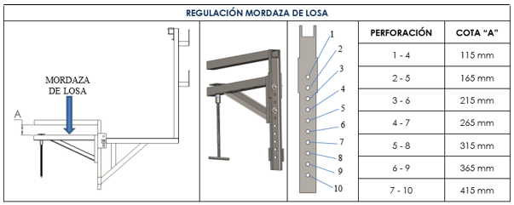 |  |  |  |  |  | 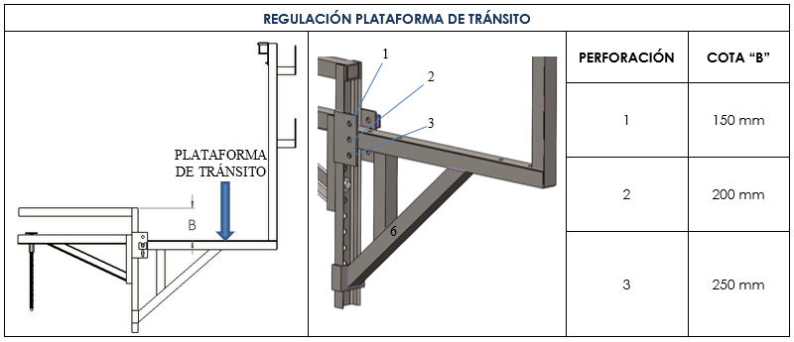

 |  |  | REGISTRO DE ENTREGA DE LAS ORDENES DE DESPACHO
 |  |  | VERSIÓN O.D. | RECIBIDO POR: |  |  | FECHA / HORA:
 |  |  | O
 |  |  | 1
 |  |  | 2
 |  |  | 3
 |  |  | 4
 |  |  | 5

Configurar
IMPUESTO | IVA
TASA | 19%
 |  | 1
EQUIPO | TASA DE ALQUILER (%)
TASA | 2.448806%

CONSUMIBLES | FACTOR DE VENTA
TASA | 1.00

EQUIVALENCIAS
ANDEN A = PASILLO 1
ANDEN B = PASILLO 2
ANDEN C = PASILLO 3
ANDEN D = PASILLO 4
RACK R1A = TRICAPA
RACK R1B = TRIPODES / SOP. ESQ. INT.
ZONAS DISPONIBLES
RACK R2A
RACK R2B
RACK R3A
RACK R3B

Contenedor
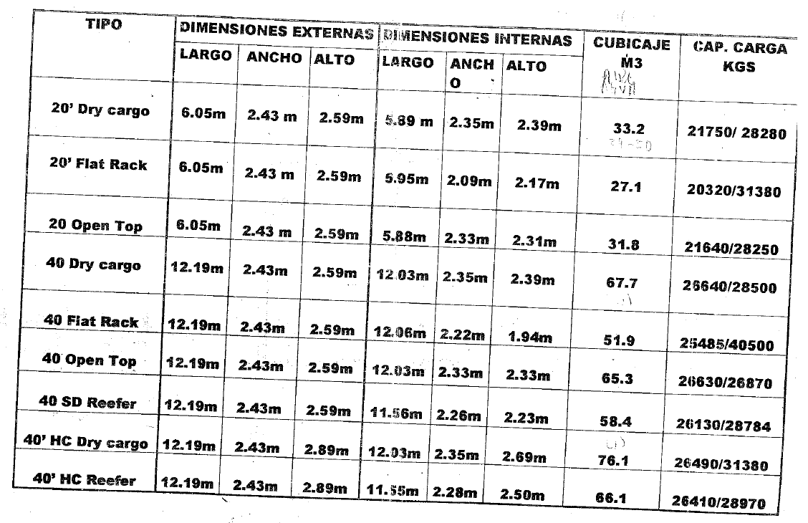
CAPACIDAD DE CONTENEDORES

TIPO DE CONTENEDOR | DIMENSIONES EXTERNAS |  |  | DIMENSIONES INTERNAS |  |  | VOLUMEN | CAPACIDAD DE CARGA
 | LARGO | ANCHO | ALTO | LARGO | ANCHO | ALTO
ESTANDAR 20' (DRY CARGO) | 6.05 m | 2.43 m | 2.59 m | 5.89 m | 2.35 m | 2.39 m | 33.20 m3 | 21750 Kg / 28280 Kg
ESTANDAR 40' (DRY CARGO) | 12.19 m | 2.43 m | 2.59 m | 12.03 m | 2.35 m | 2.39 m | 67.70 m3 | 26640 Kg / 28500 Kg

REQUERIMIENTO DEL EQUIPO |  | VOLUMEN | PESO
CAPACIDAD REQUERIDA POR LA CARGA |  | 35.69 m3 | #REF!

TIPO DE CONTENEDOR | CANTIDAD | VOLUMEN | % APROV. VOL. | PESO | % APROV. PESO
ESTANDAR 20' (DRY CARGO) | 1 | 26.56 m3 | 80% | 26.6 Ton | 94%
ESTANDAR 40' (DRY CARGO) | 1 | 54.16 m3 |  | 26.8 Ton
 |  | 80.72 m3 |  | 53.4 Ton

EL VOLUMNEN DE LA CARGA ESTÁ ACORDE A LOS CONTENEDORES SELECCIONADOS
VOLUMEN DE LOS CONTENEDORES NO APROVECHADO : |  |  | 56%
#REF!
PESO DE LOS CONTENEDORES NO APROVECHADO : |  |  | #REF!

Guía Calculo Volumenes
GUÍA PARA EL CALCULO DE VOLUMENES

Con el ánimo de verificar la capacidad de los vehículos respecto al volumen, se incluyeron dos hojas electrónicas, "Contenedor" y "Vehículos". La hoja "Contenedor" se emplearán para calcular el volumen en exportaciones vía marítimas. La hoja "Vehículos" se empleará para calcular el volumen en despachos terrestres.

VEHÍCULOS
A continuación se especifica las instrucciones para realizar la verificación del volumen al transportar vía terrestre.
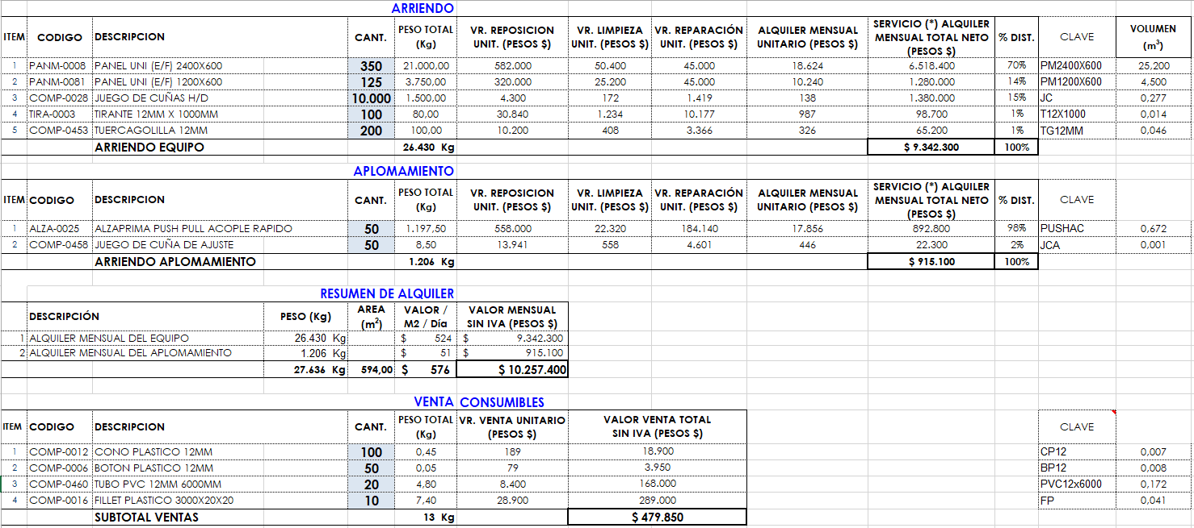
1) En la Plantilla de Cotización se encuentra la columna "VOLUMEN", aquí se calcula el volumen de cada producto.

2) Para realizar la verificación del volumen ingresamos a la hoja "Vehículos", lo primero que debemos verificar es que el volumen total y el peso total esté correcto en la siguiente celda, ya que en ocasiones debido a la eliminación de algunas secciones de la plantilla pueden afectarse la fórmula, si esto sucede se deberá digitar manualmente el valor total del volumen o del peso según sea el caso:

3) Es ideal analizar independientemente el equipo que se despachará en cada vehículo (cuando un pedido debe ser despachado en más de un vehículo), más sin embargo en la siguiente tabla permite calcular el volumen tanto para un vehículo como para los varios transportes que se requieran para despachar la totalidad del pedido; frente al Tipo de Vehículo se establecerá la cantidad de vehículos que se requieren:

EJEMPLO 1: (ANÁLISIS PARA UN (1) VEHÍCULO)

En este ejemplo, para un volumen de 30,94m3 y un peso de 27,6 Ton, verificamos que el equipo quepa en cuanto al peso y al volumen en una tractomula:

La plantilla arroja el siguiente resultado, donde especifica que el volumen a transportar y el peso, están a corde con el vehículo seleccionado, adicional indica el porcentaje de volumen y peso que queda disponible en el vehículo:

EJEMPLO 2: (ANÁLISIS PARA VARIOS VEHÍCULO)

En este ejemplo, para un volumen total de 62m3 y un peso de 37 Ton, verificamos que el equipo quepa en cuanto al peso y al volumen en una tractomula y un sencillo:

La plantilla arroja el siguiente resultado, donde especifica que el volumen a transportar y el peso, están a corde con los vehículos seleccionados, adicional indica el porcentaje de volumen y peso que queda disponible en los vehículos:

CONTENEDOR
A continuación se especifica las instrucciones para realizar la verificación del volumen al transportar vía marítima.

1) Para realizar la verificación del volumen ingresamos a la hoja "Contenedor", lo primero que debemos verificar es que el volumen total y el peso total esté correcto en la siguiente celda, ya que en ocasiones debido a la eliminación de algunas secciones de la plantilla pueden afectarse la fórmula, si esto sucede se deberá digitar manualmente el valor total del volumen o del peso según sea el caso:

3) Es ideal analizar independientemente el equipo que se despachará en cada contenedor, más sin embargo en la siguiente tabla permite calcular el volumen tanto para un contenedor como para los varios contenedores que se requieran para despachar la totalidad del pedido; frente al Tipo de Contenedor se establecerá la cantidad de contenedores que se requieren:

EJEMPLO: (ANÁLISIS PARA VARIOS CONTENEDORES)

En este ejemplo, para un volumen total de 50m3 y un peso de 26 Ton, verificamos que el equipo quepa en cuanto al peso y al volumen en un contenedor de 40':

La plantilla arroja el siguiente resultado, donde especifica que el volumen a transportar y el peso, están a corde con los contenedores seleccionados, adicional indica el porcentaje de volumen y peso que queda disponible en los contenedores:

Versiones
ADMINISTRACIÓN DE VERSIONES

CON EL ÁNIMO DE GARANTIZAR QUE LAS COTIZACIONES SIEMPRE MUESTREN LOS VALORES DE REPOSICIÓN Y VALORES DE VENTA ACTUALIZADOS, SE DEBE SEGUIR ESTE PROCEDIMIENTO:

1- NUEVA COTIZACIÓN: AL COTIZAR UNA NUEVA OBRA ASEGURARSE DE EMPLEAR LA ÚLTIMA VERSIÓN DE LA PLANTILLA DE ALQUILER O VENTA DISPONIBLE:



2- MODIFICAR UNA COTIZACIÓN: SI AL MOMENTO DE MODIFICAR UNA COTIZACIÓN, HAN PASADO MÁS DE 30 DÍAS CALENDARIO (VALIDEZ DE LA OFERTA) RESPECTO A LA FECHA DE LA COTIZACIÓN, DEBERÁ CAMBIARSE LA PLANTILLA UTILIZANDO LA VERSIÓN QUE ESTÉ VIGENTE.
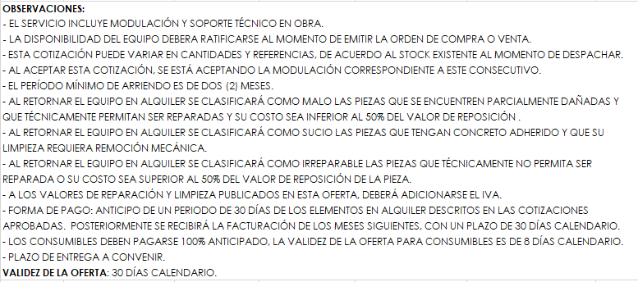

EJEMPLO:

SI HOY 30-ABRIL-2022 SE SOLICITA MODIFICAR LA COTIZACIÓN 3048-11070-2022-0:

ESTA COTIZACIÓN TIENE FECHA DEL 15-MARZO-2022, POR LO CUAL YA HAN TRANSCURRIDO MÁS DE 30 DÍAS CALENDARIO, POR LO TANTO SE PROCEDE A VERIFICAR SI HAY UNA VERSIÓN SUPERIOR A LA VERSIÓN: 5-2022.

PARA ESTE EJEMPLO, LA ÚLTIMA VERSIÓN ES LA 6-2022. POR LO TANTO SE DEBE TRANSCRIBIR LA INFORMACIÓN A ESA PLANTILLA, QUEDANDO LA NUEVA COTIZACIÓN ASÍ:

